Planilha1
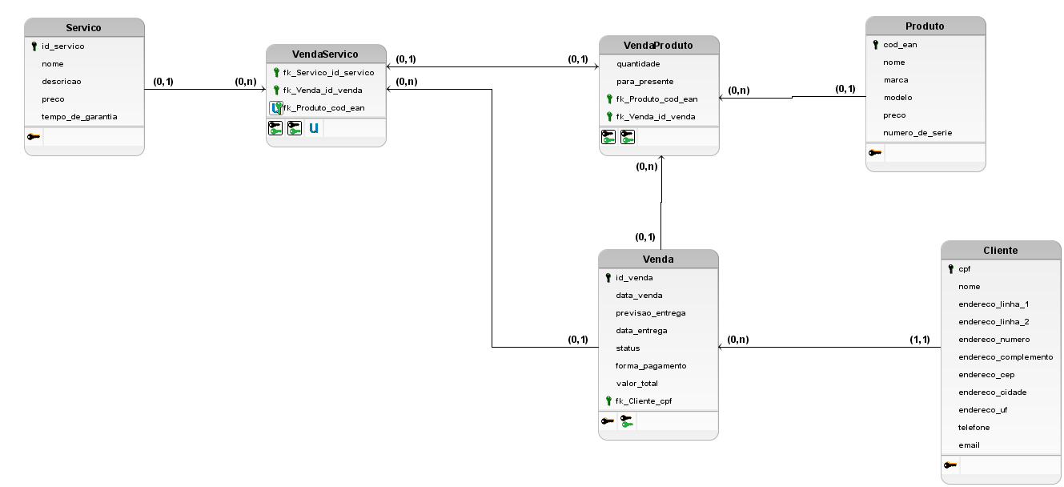
Loja de calçados e acessórios
Cliente
Chave | Campo | Descrição | Tipo | Tamanho
pk | cpf | cpf para identificação e consulta | VARCHAR | 11
 | nome | nome do cliente | VARCHAR | 30
 | endereco_linha_1 | primeira linha do endereço, por exemplo "Estrada do Dinorah" | VARCHAR | 50
 | endereco_linha_2 | segunda linha do endereco, por exemplo "Parque São Bento" | VARCHAR | 50
 | endereco_numero | número do endereço, por exemplo 1815 | VARCHAR | 50
 | endereco_complemento | complemento do endereco, por exemplo "Quadra S, Lote 11" | VARCHAR | 50
 | endereco_cep | cep do endereco, por exemplo "18071-036" | VARCHAR | 9
 | endereco_cidade | cidade do endereco, por exemplo "Sorocaba" | VARCHAR | 50
 | endereco_uf | uf do endereco, por exemplo "SP" | VARCHAR | 2
 | telefone | telefone no formato brasileiro sem DDI, por exemplo "15987654321" | VARCHAR | 11
 | email | email do cliente, por exemplo "central+de+relacionamento+e+compras@secretariadeurbanismo.sp.gov.br" | VARCHAR | 150
Produto
Chave | Campo | Descrição | Tipo | Tamanho
pk | cod_ean | número para identificação e consulta | INTEGER | 6
 | nome | nome do produto, por exemplo "Redmi Note 12S 5G 256gb / 8gb ram" | VARCHAR | 150
 | marca | marca do produto, por exemplo "Xiaomi" | VARCHAR | 50
 | modelo | modelo, por exemplo "Redmi Note 12S" | VARCHAR | 25
 | numero_de_serie | número de série do produto | VARCHAR | 50
 | preco | preço do produto, por exemplo 1998.89 | FLOAT | 7
Venda
Chave | Campo | Descrição | Tipo | Tamanho
pk | id_venda | número para identificação e consulta | INTEGER | 6
 | data_venda | data da realização da compra | DATE | -
 | previsao_entrega | data prevista para a entrega | DATE | -
 | data_entrega | data em que a entrega foi realizada | DATE | -
 | valor_total | valor total da soma dos produtos comprados | FLOAT | 8
 | forma_de_pagamento | nome da forma de pagamento, podendo ser "débito", "crédito", "pix", "dinheiro" ou "boleto" | VARCHAR | 8
 | status | status da venda, podendo ser "aguardando pagamento", "pagamento aprovado", "em separação", "em trânsito" ou "entregue" | VARCHAR | 20
fk | fk_Cliete_cpf | número para identificação e consulta na tabela Cliente | INTEGER | 6
Servico
Chave | Campo | Descrição | Tipo | Tamanho
pk | id_servico | número para identificação e consulta | INTEGER | 6
 | nome | nome do serviço, por exemplo "garantia para video-games e acessórios" | VARCHAR | 150
 | descricao | descrição do serviço | VARCHAR | 250
 | preco | valor do servico, por exemplo 250.00 | FLOAT | 6
 | tempo_da_garantia | caso seja um produto de garantia, este campo conterá a quantidade em meses da garantia | INTEGER | 3
VendaProduto
Chave | Campo | Descrição | Tipo | Tamanho
fk | fk_Produto_cod_ean | número para identificação e consulta na tabela Produto | INTEGER | 6
fk | fk_Venda_id_venda | número para identificação e consulta na tabela Venda | INTEGER | 6
 | para_presente | booleana para identificar se é para presente | BOOLEAN | -
 | quantidade | quantidade de itens vendidos daquele produto | INTEGER | 6
VendaServico
Chave | Campo | Descrição | Tipo | Tamanho
fk | fk_Servico_id_servico | número para identificação e consulta na tabela Servico | INTEGER | 6
fk | fk_Venda_id_venda | número para identificação e consulta na tabela Venda | INTEGER | 6
fk | fk_Produto_cod_ean | código EAN do produto opcional caso o serviço se refira a um produto em específico | INTEGER | 4

